상품제안서
뮤스트 메가통 USB 3.0 메모리(16GB~128GB) | 상품코드: S23445

 |  |  |  |  |  |  | 02-713-8555 | www.synergygift.co.kr
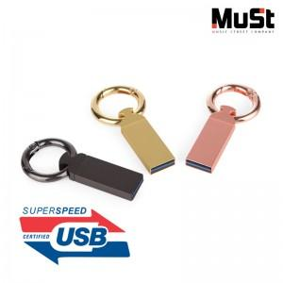

【상세/제작정보】

【인쇄/포장옵션】 | 레이저 / 포장지포장

【공급단가】 | 수량 | 50~ | 100~ | 500~ | 1,000~ | 2,000~
*VAT별도 | 16GB | 8,630원 | 8,430원 | 8,150원 | 7,870원 | 7,670원
 | 32GB | 11,130원 | 10,860원 | 10,510원 | 10,150원 | 9,880원
 | 64GB | 12,270원 | 11,970원 | 11,580원 | 11,190원 | 10,890원
 | 128GB | 24,770원 | 24,170원 | 23,380원 | 22,590원 | 21,990원

【상품 URL】 | https://www.synergygift.co.kr:443/src/goods_detail.php?gdno=23445

